Sheet1
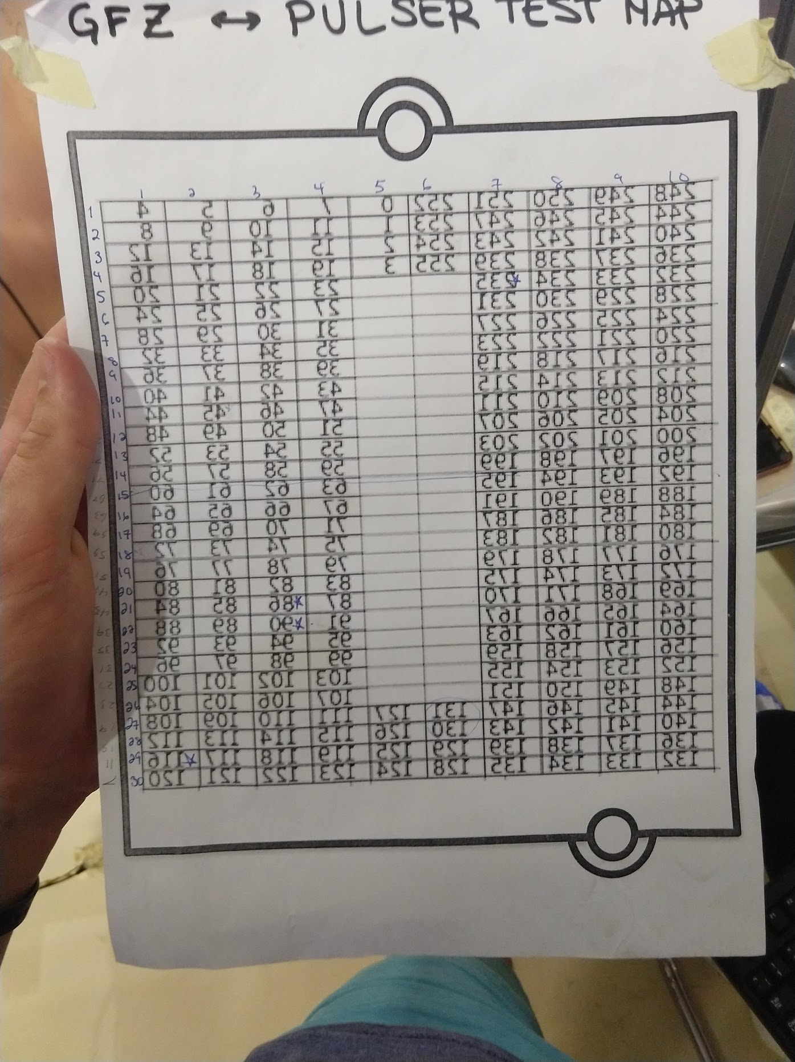
123 | 122 | 121 | 120 | 127 | i3 | i4 | i5 | i6 | i7
119 | 118 | 117 | 116 | 126 | i2 | i8 | i9 | i10 | i11
115 | 114 | 113 | 112 | 125 | i1 | i12 | i13 | i14 | i15
111 | 110 | 109 | 108 | 124 | i0 | i16 | i17 | i18 | i19
107 | 106 | 105 | 104 |  |  | i20 | i21 | i22 | i23
103 | 102 | 101 | 100 |  |  | 24 | 25 | 26 | 27
99 | 98 | 97 | 96 |  |  | 28 | 29 | 30 | 31
95 | 94 | 93 | 92 |  |  | 32 | 33 | 34 | 35
91 | 90 | 89 | 88 |  |  | 36 | 37 | 38 | 39
87 | 86 | 85 | 84 |  |  | 40 | 41 | 42 | 43
83 | 82 | 81 | 80 |  |  | 44 | 45 | 46 | 47
79 | 78 | 77 | 76 |  |  | 48 | 49 | 50 | 51
75 | 74 | 73 | 72 |  |  | 52 | 53 | 54 | 55
71 | 70 | 69 | 68 |  |  | 56 | 57 | 58 | 59
67 | 66 | 65 | 64 |  |  | 60 | 61 | 62 | 63
63 | 62 | 61 | 60 |  |  | 64 | 65 | 66 | 67
59 | 58 | 57 | 56 |  |  | 68 | 69 | 70 | 71
55 | 54 | 53 | 52 |  |  | 72 | 73 | 74 | 75
51 | 50 | 49 | 48 |  |  | 76 | 77 | 78 | 79
47 | 46 | 45 | 44 |  |  | 80 | 81 | 82 | 83
43 | 42 | 41 | 40 |  |  | 84 | 85 | 86 | 87
39 | 38 | 37 | 36 |  |  | 88 | 89 | 90 | 91
35 | 34 | 33 | 32 |  |  | 92 | 93 | 94 | 95
31 | 30 | 29 | 28 |  |  | 96 | 97 | 98 | 99
27 | 26 | 25 | 24 |  |  | 100 | 101 | 102 | 103
23 | 22 | 21 | 20 |  |  | 104 | 105 | 106 | 107
19 | 18 | 17 | 16 | 0 | 124 | 108 | 109 | 110 | 111
15 | 14 | 13 | 12 | 1 | 125 | 112 | 113 | 114 | 115
11 | 10 | 9 | 8 | 2 | 126 | 116 | 117 | 118 | 119
7 | 6 | 5 | 4 | 3 | 127 | 120 | 121 | 122 | 123

